Software
Menntun Requerimientos Técnicos ( Software ) |  |  | Análisis Comparativo Tarifas Proveedores

Nº | Nombre | Imagen | Costo | Los Sitios WEB que requieras | 50GB de espacio | Potencia 2 GB RAM/2 CPU | Correo Empresarial | Dominio Gratis | Backups diarios | Candado de Seguridad SSL | Soporte Prioritario | Observaciones Generales | RECOMENDACIÓN | Precio más Bajo | $17,545
1 | Dongee Negocios Plus |  | $39,000 |  |  |  |  |  |  |  |  | Es un proveedor que cumple con todos los requerimientos. Tiene un buen precio para la calidad de servicio. | Sí | Proveedor precio más Bajo | Amazon Lightsail
2 | Dongee Junior |  | $25,000 |  |  |  |  |  |  |  |  | Es un plan menos completo pero aceptable para la estabilidad de la plataforma. | Sí | Precio más Alto | 210,000.0
3 | Amazon EC1 |  | $37,057 |  |  |  |  |  |  |  |  | La mayoría de los requerimientos no se cumplen y el precio no es asequible | No | Proveedor precio más Alto | Hostinger Colhost1
4 | Amazon Lightsail |  | $17,545 |  |  |  |  |  |  |  |  | Es económico pero no cumple con la mayoría de requerimientos | No | Diferencia entre Precio más Alto y más Bajo | 192,454.9
5 | Hostinger Colhost1 |  | $113,400 |  |  |  |  |  |  |  |  | Un servicio incompleto y un costo elevado. | No
6 | Hostinger Colhost1 |  | $210,000 |  |  |  |  |  |  |  |  | Un servicio incompleto y un costo elevado. | No
7 | Cyberneticos Profesional |  | $108,580 |  |  |  |  |  |  |  |  | Un servicio incompleto y un costo elevado. | No
8 | Cyberneticos Profesional |  | $152,012 |  |  |  |  |  |  |  |  | Un servicio incompleto y un costo elevado. | No
8 | InfinityFree |  | $0 |  |  |  |  |  |  |  |  | Es un proveedor que cumple con casi todos los requerimientos. Es gratuito y la calidad de servicio es buena. | Sí
Costo frente a Nombre

Hardware
Menntun Requerimientos Técnicos ( Hardware) |  |  |  |  | Análisis Comparativo Tarifas Proveedores

Nº | Nombre | Imagen | Procesador | Detalles | Amazon | Mercado Libre | ACER | LENOVO | CLONES&PERIFERICOS | DELL | HP | Precio más Bajo | Proveedor precio más Bajo | Precio más Alto | Proveedor precio más Alto | Diferencia entre Precio más Alto y más Bajo | Observaciones Generales | RECOMENDACIÓN
1 | Modem de internet | 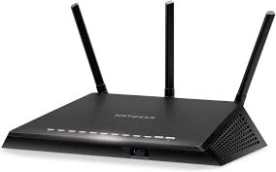 |  | Conectores RJ-45. Los conectores RJ-45 o cables de Ethernet están presentes en todos los routers. Antenas Wi-Fi , Memoria RAM | 61,131.81 | 44,801.30 | 29,633.4 | 173,100.4 |  | 169,439.5 | 59,365.7 | 2,052,500.0 | 0.0 | 61,131.8 | Amazon | -1,991,368.2 | Gran equipo pero hay de mejor calidad y mejores funcionalidades | Si
2 | Mouse | 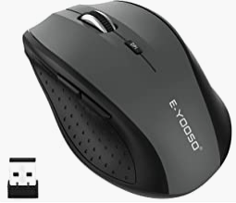 |  | ratón inalámbrico inalámbrico de 5 niveles 2400 DPI, mouse inalámbrico portátil USB 2.4G para laptop, Mac, Chromebook, PC, Windows | 43,907.00 | 18,200.00 | 97,985.0 | 70,900.0 | 123,000.0 | 48,000.0 | 29,000.0 | 68,000.0 | 0.0 | 97,985.0 | ACER | 29,985.0 | Es un mouse muy elegante , comodo, tecnologico escelente en la linea de desarrollo | Si
3 | Teclado | 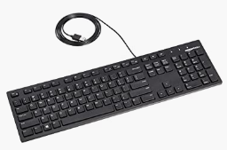 |  | Teclado USB con cable de perfil bajo, posición cómoda con su ajuste de altura fácil de usar. | 56,842.64 | 184,528.31 | 341,352.7 | 133,572.8 | 86,000.0 | 123,678.5 | 118,731.4 | 879,900.0 | 0.0 | 341,352.7 | ACER | -538,547.4 | Es una herrmienta bastante necesaria para introducir datos en el sistema | Si
4 | Monitor | 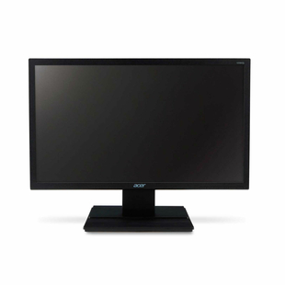 |  | Teclado USB con cable de perfil bajo, posición cómoda con su ajuste de altura fácil de usar. | 162,129.00 | 763,990.00 | 635,117.0 | 649,900.0 | 536,000.0 | 518,179.0 | 459,000.0 | 477,900.0 | 0.0 | 763,990.0 | Mercado Libre | 286,090.0 | Producto necesario para la visualización del sistema. | Si
5 | Board |  | Cantidad de núcleos 2. Cantidad de subprocesos 4. Frecuencia turbo máxima 3,10 GHz. Frecuencia de la Tecnología Intel® Turbo Boost 2.0‡ 3.10 GHz. Frecuencia básica del procesador 2,50 GHz. Caché 3 MB Intel® Smart Cache. Velocidad del bus 4 GT/s. TDP 15 W. | La board, placa base tarjeta madre o placa madre (motherboard), es el elemento principal de todo ordenador, en el que se encuentran o al que se conectan todos los demás aparatos y dispositivos. Conectores de alimentación. Conexiones exteriores. Disipador de calor. Puertos de disco. Socket de CPU. Batería CMOS. Ranuras PCle. Slots RAM. Chipset. | 175,777.0 | 246,900.0 |  |  | 534,000.0 |  |  | 189,900.0 | 0.0 | 246,900.0 | Mercado Libre | 57,000.0 | Producto necesario para la función de otros componentes | Si
6 | Procesador targeta madre Intel core 5 (2015) | 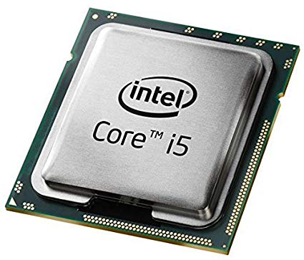 | Cantidad de núcleos 2. Cantidad de subprocesos 4. Frecuencia turbo máxima 3,10 GHz. Frecuencia de la Tecnología Intel® Turbo Boost 2.0‡ 3.10 GHz. Frecuencia básica del procesador 2,50 GHz. Caché 3 MB Intel® Smart Cache. Velocidad del bus 4 GT/s. TDP 15 W. | Es un procesador polivalente que ofrece un buen rendimiento para los juegos, la navegación web y el trabajo básico. tiene mayor capacidad de procesamiento y es más apropiado para juegos de alto rendimiento, creación de contenidos, edición multimedia y aplicaciones especializadas. | 229,551.0 | 644,796.00 |  |  | 951,000.0 |  |  | 2,331,158.0 | 0.0 | 644,796.0 | Mercado Libre | -1,686,362.0 | Procesador es mas bajo | Si
7 | Memoria Ram de 3 a 4 GB | 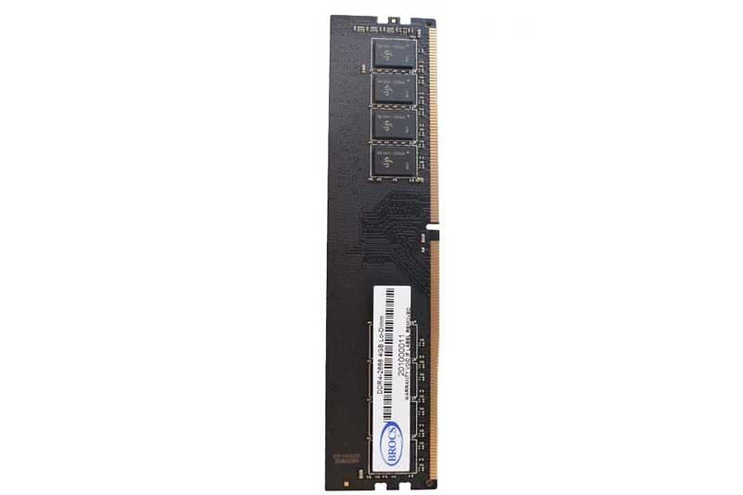 | La memoria RAM tiene dos características que la diferencian del resto de tipos de almacenamiento. Por una parte tiene una enorme velocidad, y por otra los datos sólo se almacenan de forma temporal. | La memoria RAM (Random Access Memory en inglés) es el lugar en el que se cargan las instrucciones que ejecuta la CPU además de otros datos que manipulan otros programas. El “aleatorio” del nombre se refiere a la posición de la memoria en que se cargan esas instrucciones: cualquiera. | 73,212.0 | 70,000.00 |  |  | 90,520.0 |  |  | 2,199,900.0 | 0.0 | 73,212.0 | Amazon | -2,126,688.0 | Por velocidad y capacidad | Si
8 | Disco duro de 200 GB | 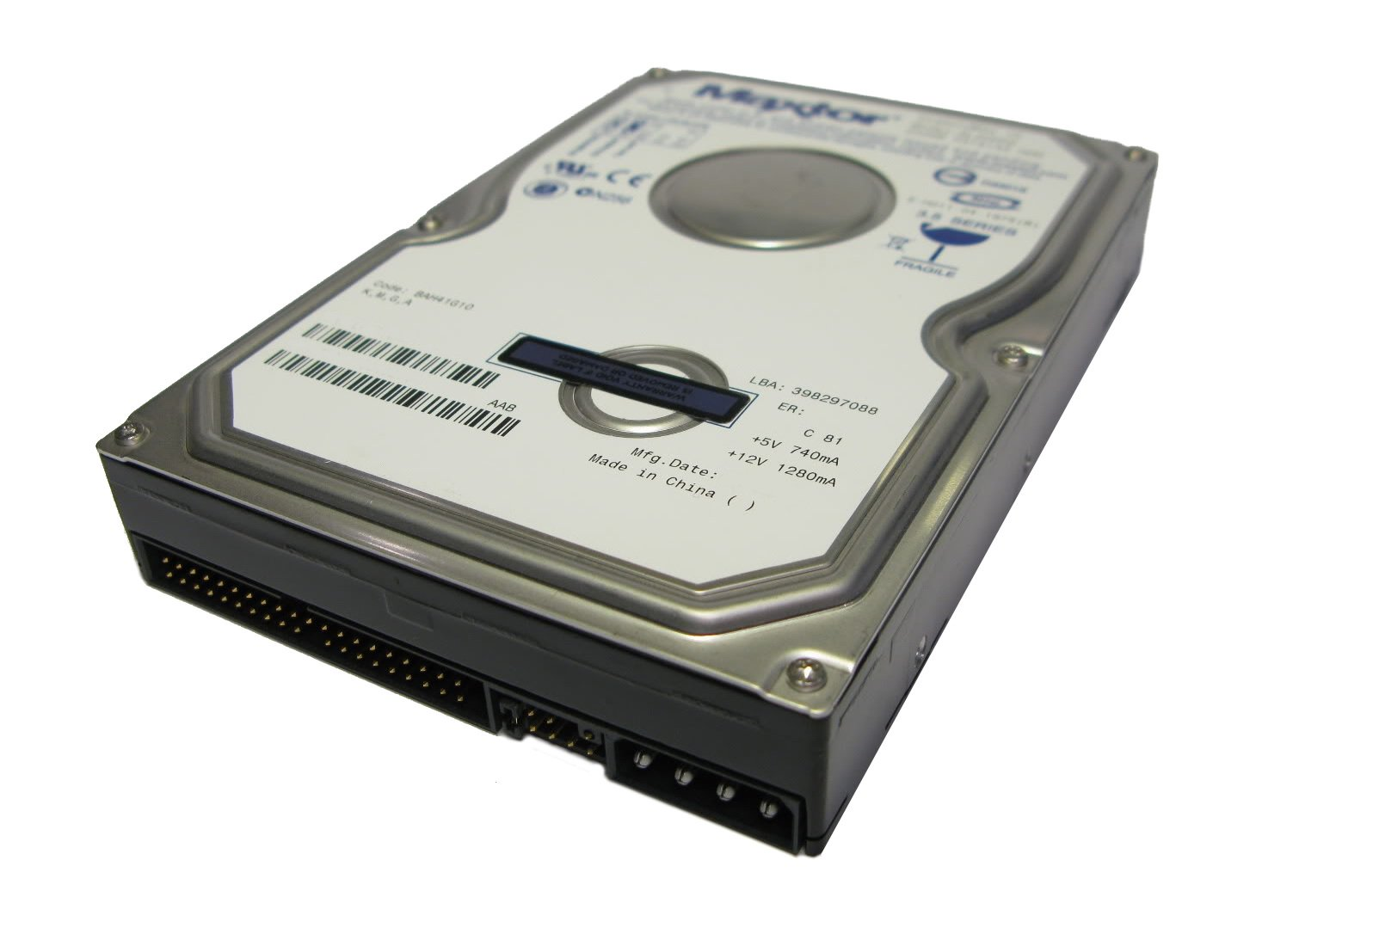 | one touch II E01E200 | disco duro externo de 200 gb 7200 rpm 8 MB de cache conectividad USB compatible con Windows y Mac os Maxter drivelock protege en caso de robo o pérdida crea versiónes de restauración completas | 80,538.0 | 90,000.00 |  |  | 213,000.0 |  |  | 2,990,000.0 | 0.0 | 90,000.0 | Mercado Libre | -2,900,000.0 | Por velocidad y capacidad y procesador | SI
9 | Fuente de poder | 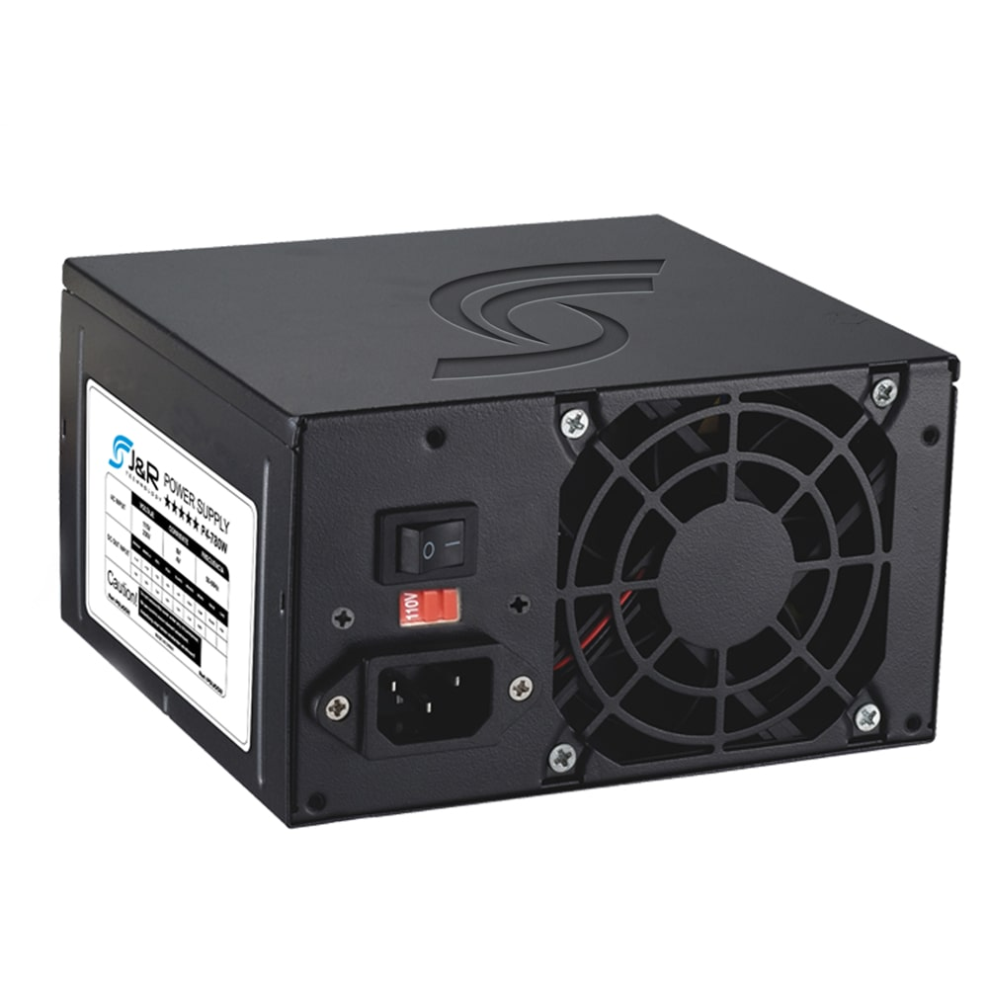 | 230 w potencia de salida | Un ventilador. Conector AT. Selector de voltaje. Interruptor mecánico. Conector de suministro. Conecto de 4 terminales MOLEZ y BERG. Conector de suministro a otros elementos. | 468,821.0 | 205,000.0 |  |  | 213,000.0 |  |  |  |  |  |  |  | Necesario para que funcione todo el equipo en cuanto a energía | SI
10 | Ventilador | 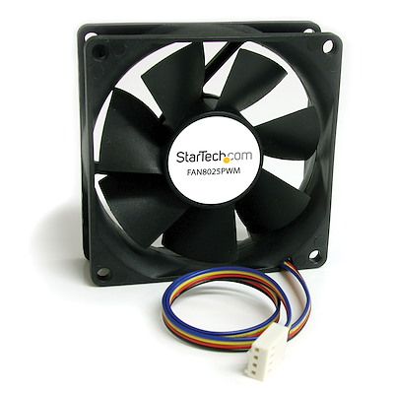 |  | Presión generada: 3.94 mm/H2O. Flujo generado: 121.80 CFM. Tamaño: 120 mm. Potencia: 450-2000 rpm. Ruido: 29.7 dBA. Conexión: PWM. | 93,946.2 | 366,583.0 | 70,000.0 | 68,000.0 | 91,000.0 | 95,000.0 | 88,000.0 | 68,000.0 | 0.0 | 366,583.0 | Mercado Libre | 298,583.0 | Suministra aire bajo presion | SI
11 | Windows XP ( todos los windows con conectividad a internet) |  | procesador pentium a 233 megahercios o superior, se recomienda 300 Mhz 64 megabytes (MB) de memoria ram, se recomienda 128 MB 1,5 GB de espacio en el disco duro unidad de CD-ROM o DVD-ROM teclado y Microsoft Mouse o dispositivo señalador compatible adaptador de vídeo y monitor con resolución Super VGA (800 x 600) o superior tarjeta de sonido altavoces o auriculares | Windows XP es un sistema operativo que te permite usar distintos tipos de aplicaciones. Por ejemplo, puedes usar un procesador de textos para escribir una carta o una aplicación de hojas de cálculo para controlar datos financieros. |  |  |  |  |  |  |  | 1,689,900.0 | 0.0 | 0.0 | 0.0 | -1,689,900.0 | Sin duda alguna de las mejores recomendaciones | Si
12 | Chrome |  | Windows 7, Windows 8, Windows 8.1, Windows 10 o una versión posterior. Un procesador Intel Pentium 4 o superior compatible con SSE3. | Google Chrome tiene la característica de que si el usuario desea navegar de modo anónimo, puede hacerlo. En el modo incógnito de Google Chrome las búsquedas no quedan registradas. Interfaz sencilla y funcional. Google Chrome se caracteriza por la sencillez en su interfaz. Eficacia. Pestañas independientes. |  |  |  |  |  |  |  | 189,900.0 | 0.0 | 0.0 | 0.0 | -189,900.0 | Es buen producto | Si

 |  |  |  |  | 2022-10-08 | 2022-05-03 | 5 | 2022-05-03 | 2022-05-03 | 2 | 2
 |  |  |  |  | 1 | 1 | 1 | 1 | 1 | 1 | 1
 |  |  |  |  | 3 | 4 | 5 | 5 |  | 2 | 5

Amazon frente a Nombre

